CE Amplifon
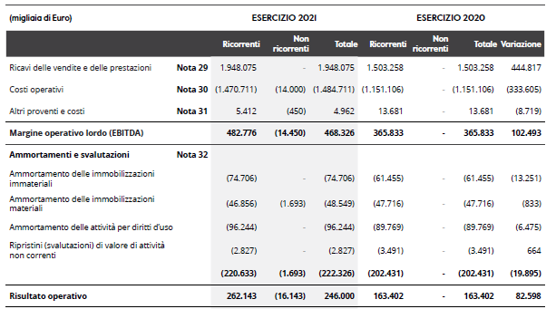

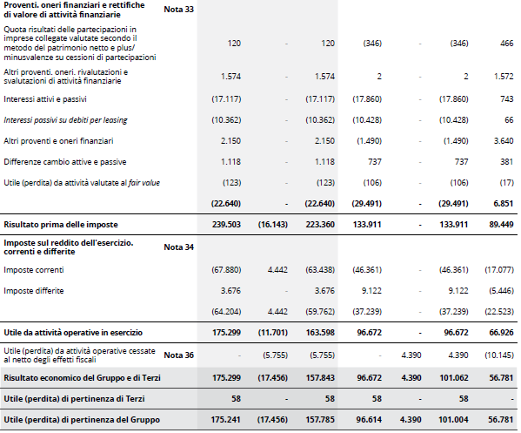

SP Attivo Amplifon
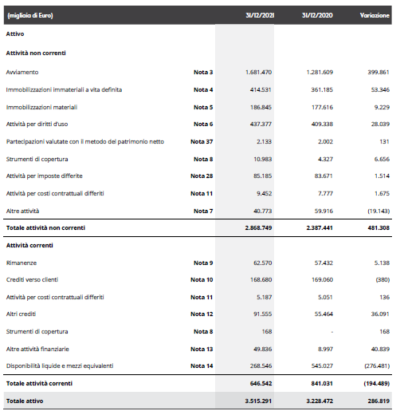

SP Passivo Amplifon
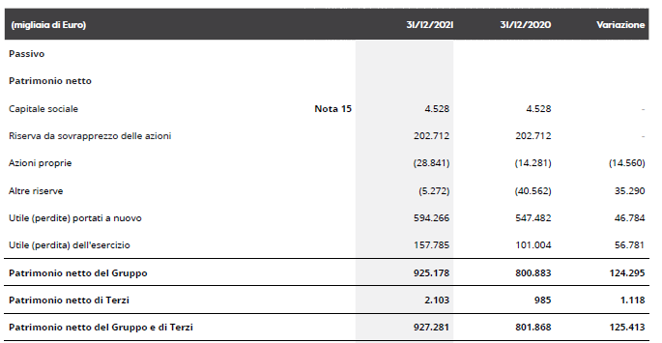

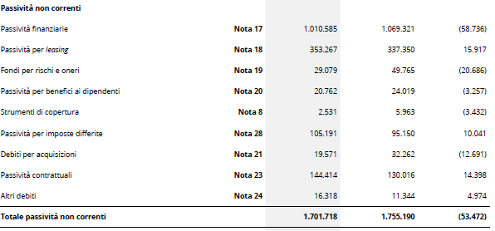

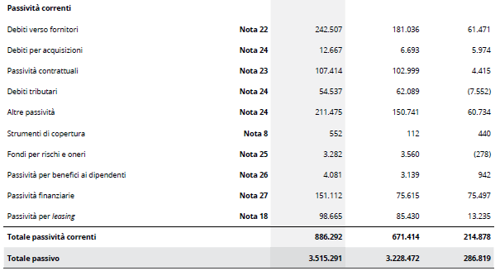

score quantitativo Amplifon
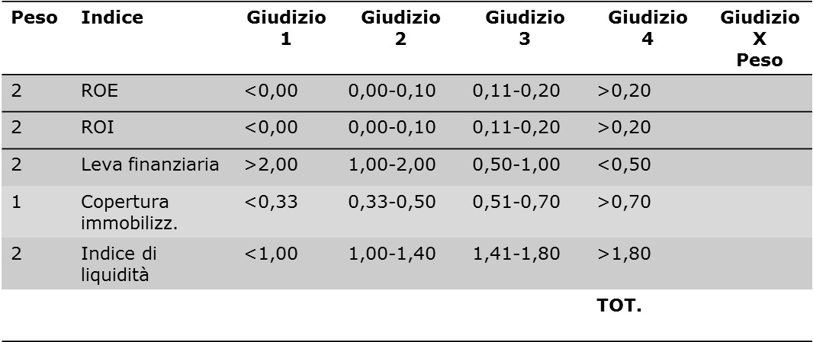
Poste del bilancio 2021 | in migliaia di euro
Poste dello Stato Patrimoniale | Amplifon
Attivo non corrente | 2,868,749.000
Attivo corrente | 646,542.000
Capitale investito (totale attivo) | 3,515,291.000
Capitale proprio | 927,281.000
Passivo non corrente | 1,701,718.000
Passivo corrente | 886,292.000
Debiti (capitale di terzi) | 2,588,010.000
Poste del conto Economico
Reddito operativo | 246,000.000
Utile netto | 157,843.000

 | calcolo indice | score
ROE | 0.17 | 6
ROI | 0.07 | 4
Leva | 2.79 | 2
Copertura imm. | 0.32 | 1
Indice di liquidità | 0.73 | 2
 | TOT. | 15

score qualitativo Amplifon
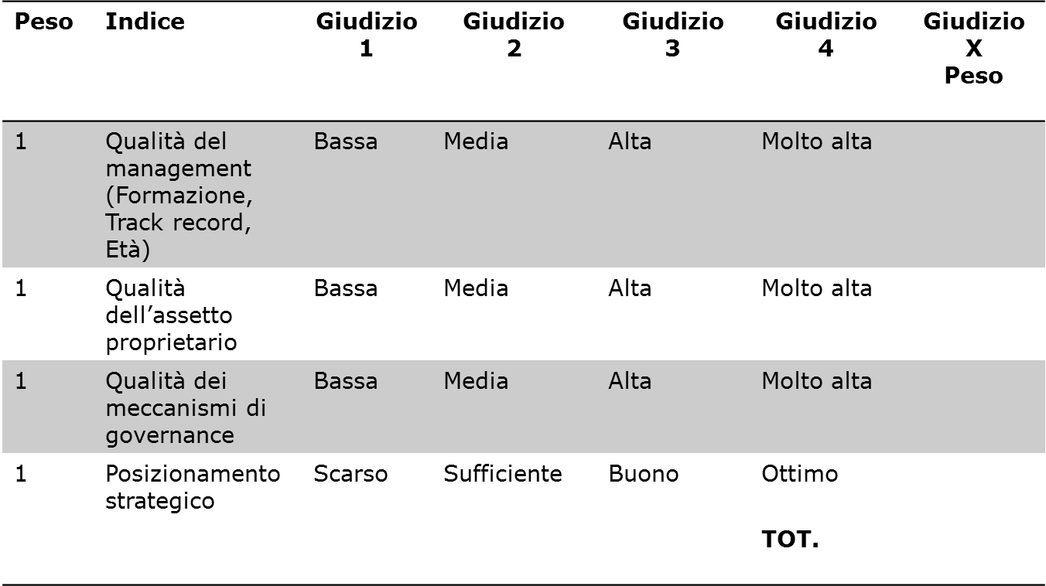



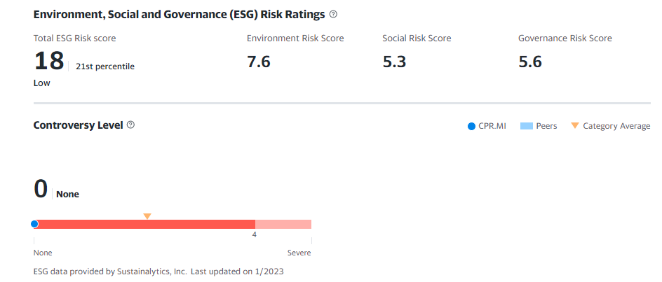

Score complessivo
50-52
46-49
42-45
38-41
34-37
30-33
26-29
22-25
18-21
13-17

AAA
AA
A
BBB
BB
D
B
CCC
C
CC

Impresa molto
solida
Impresa solida
Impresa forte rischio
di default

Score quantitativo | 15
Score qualitativo
Score complessivo

